ROND ET FLEX
TOTAL ROND |  |  |  | Conduits Flexibles |  |  | Conduits Flexibles |  |  | Semi-Rigide Isolé (Triple-Lock) |  |  |  | Semi-Rigide Acoustique (Triple-Lock) |  |  |  | Semi-Rigide Non-Isolé (Triple-Lock)
PIED | PRIX |  |  | Type et prix : | Acoustique standard | 0.50 $ | Type et prix : | Isolé standard | 0.40 $ | Qté | Diametre | Prix (pied) | Coût total | Qté | Diametre | Prix (pied) | Coût total | Qté | Diametre | Prix (pied) | Coût total
0 | 0.00 $ |  |  | Quantité (pieds) | Diamètre (po) | Coût total | Quantité (pieds) | Diamètre (po) | Coût total |  | 5'' | 4.18 $ | - $ |  | 8'' | 6.88 $ | - $ |  | 6'' | 1.9 | - $
 |  |  |  |  |  | 0.00 $ |  |  | 0.00 $ |  | 6'' | 5.04 $ | - $ |  | 10'' | 9.26 $ | - $ |  | 8'' | 2.53 | - $
 |  |  |  |  |  | 0.00 $ |  |  | 0.00 $ |  | 9'' | 8.01 $ | - $ |  |  |  |  |  | 10'' | 3.4 | - $
 |  |  |  |  |  | 0.00 $ |  |  | 0.00 $ |  |  |  |  |  |  |  |  |  |  | Grand total: | - $
 |  |  |  |  |  | 0.00 $ |  |  | 0.00 $ | TOUJOURS VENDU EN LONGEUR DE 10' |  |  |  |  |  |  |  |  |  | Qté total (') | 0
TOTAL FLEX |  |  |  |  |  | 0.00 $ |  |  | 0.00 $
PIED | PRIX |  |  |  |  | 0.00 $ |  |  | 0.00 $ | Flexible Grade Médical
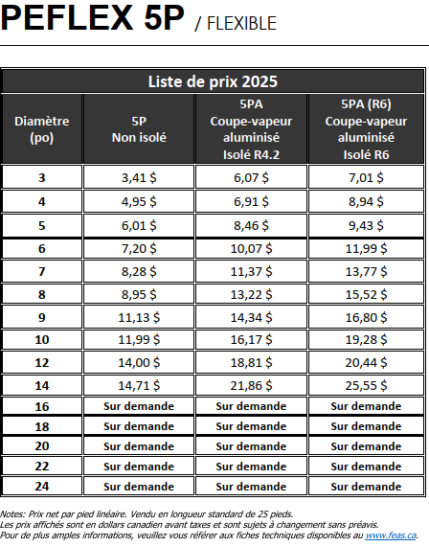
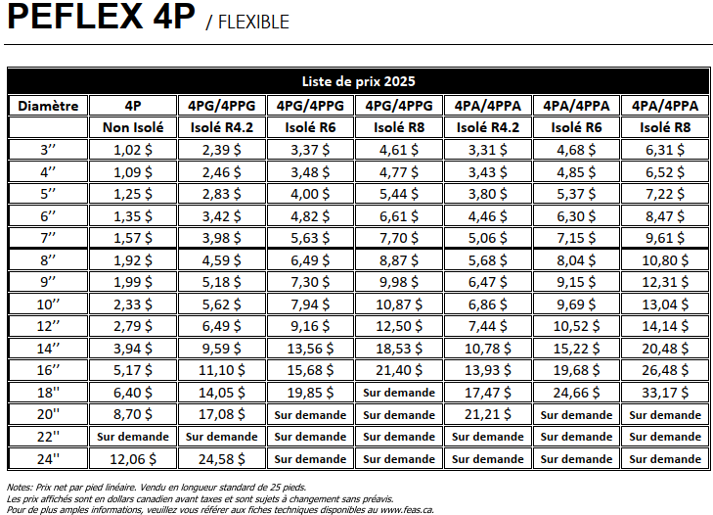
0 | 0.00 $ |  |  |  |  | 0.00 $ |  |  | 0.00 $
 |  |  |  |  |  | 0.00 $ |  |  | 0.00 $
 |  |  |  |  |  | 0.00 $ |  |  | 0.00 $
 |  |  |  |  |  | 0.00 $ |  |  | 0.00 $
Conduits ronds |  |  |  |  |  | 0.00 $ |  |  | 0.00 $
Quantité (pieds) | diamètre (po) | prix au pieds | total |  |  | 0.00 $ |  |  | 0.00 $
 | 3 | 1.25 $ | 0.00 $ |  |  | 0.00 $ |  |  | 0.00 $
 | 4 | 1.25 $ | 0.00 $ |  |  | 0.00 $ |  |  | 0.00 $
 | 5 | 1.37 $ | 0.00 $ |  |  | 0.00 $ |  |  | 0.00 $
 | 6 | 1.51 $ | 0.00 $ |  |  | 0.00 $ |  |  | 0.00 $
 | 7 | 3.22 $ | 0.00 $ |  |  | 0.00 $ |  |  | 0.00 $
 | 8 | 3.98 $ | 0.00 $ |  |  | 0.00 $ |  |  | 0.00 $
 | 10 | 4.92 $ | 0.00 $ |  |  | 0.00 $ |  |  | 0.00 $
 | 12 | 6.65 $ | 0.00 $ |  |  | 0.00 $ |  |  | 0.00 $
 | 14 | 8.38 $ | 0.00 $ |  |  | 0.00 $ |  |  | 0.00 $
0 |  | total | 0.00 $ |  |  | 0.00 $ |  |  | 0.00 $
 |  |  |  |  |  | 0.00 $ |  |  | 0.00 $
 |  |  |  |  |  | 0.00 $ |  |  | 0.00 $
 |  |  |  |  |  | 0.00 $ |  |  | 0.00 $
 |  |  |  |  |  | 0.00 $ |  |  | 0.00 $
 |  |  |  |  |  | 0.00 $ |  |  | 0.00 $
 |  |  |  |  |  | 0.00 $ |  |  | 0.00 $
 |  |  |  |  |  | 0.00 $ |  |  | 0.00 $
 |  |  |  |  |  | 0.00 $ |  |  | 0.00 $
 |  |  |  | 0 |  | 0.00 $ | 0 |  | 0.00 $

DUCT DANS DALLE DE BÉTON
PRIX FLEX FEAS SRGDP-TL DESCAIR 15JANVIER 2024 : 3.60$/PIED DE 4PO PRIX FEAS 28 MAI 2025

DEMANDE RÉFRI
 DEMANDE DE SOUMISSION

Demandé par :
# DU PROJET VJR :
NOM DU PROJET :
ADRESSE :
PRIX REQUIS POUR :
# ITEM ↓ / ÉCHÉANCIER :
RÉFRIGÉRATION | TAGS ET DESCRIPTION | (X) | TRAVAUX REQUIS | PRIX
 |  |  | Mise en marche + réfrigération | - $
 |  |  | Isolation Armaflex | - $
 |  |  | Entre-barrages évap / cond | - $
 |  |  | Entre-barrages relais de plinthe | - $
 |  |  | Installation et filage thermostats | - $
 |  |  | Conduit EMT par VME | - $
 |  |  | Drainage des évaporateurs | - $
 |  |  | Autres (spécifiez) : | - $

 | SVP Veuillez indiquer si des valves d'expansion seront nécéssaire : ____ Oui ____ Non
DÉMOLITION RÉFRI | TAGS ET DESCRIPTION | (X) | TRAVAUX REQUIS | PRIX
 |  |  | Récupération de fréon | - $
 |  |  | Démolition tuyauterie | - $
 |  |  | Autres (indiquez) : | - $

MISES EN MARCHE | TAGS ET DESCRIPTION | (X) | TRAVAUX REQUIS | PRIX
 |  |  | Mise en marche | - $
 |  |  | Autres (indiquez) : | - $

CONTRÔLES | TAGS ET DESCRIPTION | (X) | TRAVAUX REQUIS | PRIX
 |  |  | Installation et filage des Contrôles | - $
 |  |  | Conduit EMT par VME | - $
 |  |  | Autres (indiquez) : | - $

PRIX FORFAITAIRE GLOBAL : |  |  |  | - $

NON INCLUS:

DEMANDE RÉFRI (2)


DEMANDE DE SOUMISSION

Demandé par :
# DU PROJET VJR :
NOM DU PROJET :
ADRESSE :
PRIX REQUIS POUR :
# ITEM ↓ / ÉCHÉANCIER :
PAGE 2 => INFORMATIONS ADDITTIONNELS

